CAJON A COMPRESIÓN
PERFIL C DE PARED DELGADA A COMPRESIÓN

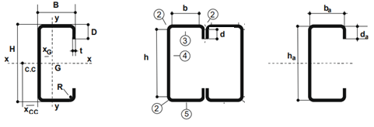

SELECCIONE EL PERFIL |  |  | 120x50x15x2.00

Lx | 400 |  | kx | 1 |  | kx Lx | 400
Ly | 400 |  | ky | 1 |  | ky Ly | 400
α | 1

DATOS

H | 12.00 cm | t=R | 0.20 cm |  | Fy | 235 MPa
B | 5.00 cm | Peso | 0.0375 kN/m |  | E | 200000 MPa
D | 1.50 cm | Ag | 4.72 cm2 |  | G | 77200 MPa
 |  |  |  |  | µ | 0.30

Ix | 109.51 cm4 | rx | 4.84 cm
Iy | 16.68 cm4 | ry | 1.89 cm
Sx | 18.25 cm3 | xg | 1.61 cm
Sy | 4.92 cm3

h = H - 2(t + R) |  | 11.20 cm |  | ha = H - t | 11.80 cm
b = B - 2(t + R) |  | 4.20 cm |  | ba = B - t | 4.80 cm
d = D - (t + R) |  | 1.10 cm |  | da = D - t/2 | 1.40 cm
 |  |  |  | xa = xg +t/2 | 1.71 cm
 |  |  |  | r= R+t/2 | 0.30 cm

CALCULO DE PARAMETROS GEOMETRICOS DE LA SECCION COMPUESTA

 |  |  | Ag | 9.44 cm2
 |  |  | Ix | 219.02 cm4
 |  |  | rx | 9.68 cm
 |  |  | h | 10.00 cm
 |  |  | Iy | 199.49 cm4
 |  |  | ry | 4.60 cm

1.- VERIFICACION RELACIONES DE ESBELTEZ

Relaciones máx entre ancho plano y espesor de elemento comprimidos |  |  |  |  |  |  | Art. B.1.1. (a)

Ala | b/t | 21 | < 60 - Elemento comp. rigidizado vinculado a ala o alma
Labio | d/t | 5.5 | < 60 - Elemento no rigidizado

Máx relación entre altura del alma y su espesor |  |  |  |  |  |  | Art. B.1.2.

h/t | 56 | < 200 - Almas NO rigidizadas

Máx esbeltez de los elementos comprimidos

λx | 83 | < 200 - OK
λy | 87 | < 200 - OK

2.- TENSIÒN DE PANDEO FLEXIONAL

 | 260.79 MPa

4.- DETERMINACION DE Fn

 | 0.949 | <1.5

 |  |  | Fn | 161.20 MPa

5.- DETERMINACION DE ANCHOS EFECTIVOS DE ELEMENTOS COMPRIMIDOS

ELEMENTO 1 - Rigidizador de borde con tensiones uniformes |  |  |  |  |  |  | Art. B.3.2. (a)

f | 161 MPa
k | 0.43

 |  |  |  |  |  |  | Exp. B.2.1-5
 |  |  | Fcr | 2570 MPa

 |  |  |  |  |  |  | Exp. B.2.1-4
 |  |  | λ | 0.250
 |  |  |  |  |  |  |  |  |  |  |  | Exp. B.2.1-3
 |  |  |  |  |  |  |  |  |  | ρ | 0.48
 |  | d | be=b | 1.10 cm | Totalmente efectivo

ELEMENTO 2 - TODO EFECTIVO POR SER PLIEGUE

ELEMENTO 3 - Elemento uniformemente comprimido con rigidizador de borde (ALA) |  |  |  |  |  |  | Art. B.4.2.

f | 161 MPa

 |  | S | 45.09 |  |  |  | Exp. B.4-1

 |  | b/t | 21 | > | 14.79 | 0.328 S | Art. B.4.2. | Para b/t ≤ 0.328 S |  | Para b/t > 0.328 S |  | Calculos Aux. p/ b/t > 0.328 S |  |  |  |  | Art. B.4.2. (a)
 |  |  |  |  |  |  |  | Ia | 0 | Ia | 0.0017 cm4
 |  |  | Para b/t > 0.328 S |  |  |  |  | be=b | 4.20 cm | be=b | 4.20 cm | 1er Termino | 0.0016681215 | < | 0.09 | 2do Termino
 |  |  | Ia | 0.0017 cm4 |  |  |  | be1=be2=b/2 | 2.10 cm | be1=(be/2)*RI | 2.10 cm | Ia | 0.0016681215
 |  | b | be=b | 4.20 cm | Totalmente efectivo |  |  | ds=d's | 1.10 cm | be2=be-be1 | 2.10 cm | Is | 0.022
 |  |  | be1=(be/2)*RI | 2.10 cm |  |  |  | As=A's | 0.22 cm2 | ds=d's x RI | 1.10 cm | RI | 1
 |  |  | be2=be-be1 | 2.10 cm |  |  |  |  |  | As=A's x RI | 0.22 cm2
 |  |  | ds=d's x RI | 1.10 cm |  |  |  |  |  |  |  | n | 0.466
 |  |  | As=A's x RI | 0.22 cm2 |  |  |  |  |  |  |  | D/b | 0.36
 |  |  |  |  |  |  |  |  |  |  |  | p/ D/b ≤ 0.25 | 4.00 | NO USAR
ELEMENTO 4 - Elemento rigidizado uniformemente comprimido (Alma) |  |  |  |  |  |  | Art. B.3.2. (a) |  |  |  |  |  | 3.464 | USAR
 |  |  |  |  |  |  |  |  |  |  |  |  | 3.464
f | 161 MPa |  |  |  |  |  |  |  |  |  |  |  | 1420 MPa
k | 4 |  |  |  |  |  |  |  |  |  |  |  | 0.34
 |  |  |  |  |  |  |  |  |  |  |  | be=b | 4.20 cm | Totalmente efectivo
 |  |  |  |  |  |  | Exp. B.2.1-5
 |  |  | Fcr | 231 MPa

 |  |  |  |  |  |  | Exp. B.2.1-4
 |  |  | λ | 0.836
 |  |  |  |  |  |  |  |  |  |  |  | Exp. B.2.1-3
 |  |  |  |  |  |  |  |  |  | ρ | 0.881
 |  | h | be=ρ x b | 9.87 cm | Parcialmente efectivo

SECCION PARCIALMENTE EFECTIVA

 |  |  | Ae | 8.91 cm2

6.- RESISTENCIA DE DISEÑO A COMPRESIÓN AXIL

 |  |  | Pd | 122.04 kN

CAJON A FLEXION
PERFIL C DE PARED DELGADA A COMPRESIÓN

SELECCIONE EL PERFIL |  |  | 120x50x15x2.00

Lx | 400 |  | kx | 1 |  | kx Lx | 400
Ly | 400 |  | ky | 1 |  | ky Ly | 400
α | 1

DATOS

H | 12.00 cm | t=R | 0.20 cm |  | Fy | 235 MPa
B | 5.00 cm | Peso | 0.0375 kN/m |  | E | 200000 MPa
D | 1.50 cm | Ag | 4.72 cm2 |  | G | 77200 MPa
 |  |  |  |  | µ | 0.30

Ix | 109.51 cm4 | rx | 4.84 cm
Iy | 16.68 cm4 | ry | 1.89 cm
Sx | 18.25 cm3 | xg | 1.61 cm
Sy | 4.92 cm3

h = H - 2(t + R) |  | 11.20 cm |  | ha = H - t | 11.80 cm
b = B - 2(t + R) |  | 4.20 cm |  | ba = B - t | 4.80 cm
d = D - (t + R) |  | 1.10 cm |  | da = D - t/2 | 1.40 cm
 |  |  |  | xa = xg +t/2 | 1.71 cm
 |  |  |  | r= R+t/2 | 0.30 cm

CALCULO DE PARAMETROS GEOMETRICOS DE LA SECCION COMPUESTA

 |  |  | Ag | 9.44 cm2
 |  |  | Ix | 219.02 cm4
 |  |  | rx | 9.68 cm
 |  |  | h | 10.00 cm
 |  |  | Iy | 199.49 cm4
 |  |  | ry | 4.60 cm

1.- VERIFICACION RELACIONES DE ESBELTEZ

Relaciones máx entre ancho plano y espesor de elemento comprimidos |  |  |  |  |  |  | Art. B.1.1. (a)

Ala | b/t | 21 | < 60 - Elemento comp. rigidizado vinculado a ala o alma
Labio | d/t | 5.5 | < 60 - Elemento no rigidizado

Máx relación entre altura del alma y su espesor |  |  |  |  |  |  | Art. B.1.2.

h/t | 56 | < 200 - Almas NO rigidizadas

2.- DETERMINACION DE ANCHOS EFECTIVOS DE ELEMENTOS COMPRIMIDOS

ELEMENTO 1 - Rigidizador de borde con tensiones uniformes |  |  |  |  |  |  | Art. B.3.2. (a)

f | 235 MPa
k | 0.43

 |  |  |  |  |  |  | Exp. B.2.1-5
 |  |  | Fcr | 2570 MPa

 |  |  |  |  |  |  | Exp. B.2.1-4
 |  |  | λ | 0.302
 |  |  |  |  |  |  |  |  |  |  |  | Exp. B.2.1-3
 |  |  |  |  |  |  |  |  |  | ρ | 0.9
 |  | d | be=b | 1.10 cm | Totalmente efectivo

ELEMENTO 2 - TODO EFECTIVO POR SER PLIEGUE

ELEMENTO 3 - Elemento uniformemente comprimido con rigidizador de borde (ALA) |  |  |  |  |  |  | Art. B.4.2.

f | 235 MPa

 |  | S | 37.34 |  |  |  | Exp. B.4-1

 |  | b/t | 21 | > | 12.25 | 0.328 S | Art. B.4.2. | Para b/t ≤ 0.328 S |  | Para b/t > 0.328 S |  | Calculos Aux. p/ b/t > 0.328 S |  |  |  |  |  |  |  | Art. B.4.2. (a)
 |  |  |  |  |  |  |  | Ia | 0 | Ia | 0.0082 cm4
 |  |  | Para b/t > 0.328 S |  |  |  |  | be=b | 4.20 cm | be=b | 4.20 cm | 1er Termino | 0.008221732 | < | 0.11 | 2do Termino
 |  |  | Ia | 0.0082 cm4 |  |  |  | be1=be2=b/2 | 2.10 cm | be1=(be/2)*RI | 2.10 cm | Ia | 0.008221732
 |  | b | be=b | 4.20 cm | Totalmente efectivo |  |  | ds=d's | 1.10 cm | be2=be-be1 | 2.10 cm | Is | 0.022
 |  |  | be1=(be/2)*RI | 2.10 cm |  |  |  | As=A's | 0.22 cm2 | ds=d's x RI | 1.10 cm | RI | 1
 |  |  | be2=be-be1 | 2.10 cm |  |  |  |  |  | As=A's x RI | 0.22 cm2
 |  |  | ds=d's x RI | 1.10 cm |  |  |  |  |  |  |  | n | 0.441
 |  |  | As=A's x RI | 0.22 cm2 |  |  |  |  |  |  |  | D/b | 0.36
 |  |  |  |  |  |  |  |  |  |  |  | p/ D/b ≤ 0.25 | 4.00 | NO USAR
ELEMENTO 4 - Elemento rigidizado con tensiones linealmente variables |  |  |  |  |  |  | Art. B.2.3. (a) |  |  |  |  |  | 3.464 | USAR
 |  |  |  |  |  |  |  |  |  |  |  |  | 3.464
f1 = f2 |  |  |  |  |  |  |  |  |  |  |  |  | 1420 MPa
ψ = |f1/f2| | 1.00 |  |  |  |  |  |  |  |  |  |  |  | 0.41
 |  |  |  |  |  |  |  |  |  |  |  | be=b | 4.20 cm | Totalmente efectivo

 |  |  | k | 24.00 |  |  | Exp. B.2.3-2 | RELACION DE TRIANGULOS
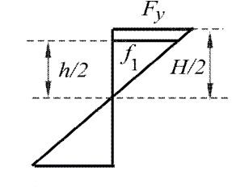
 |  |  | f1 | 219.33 MPa |  | Relacion de triangulos |  |  |  |  |  |  |  |  |  | VERIFICACION EXTRA - NO DETERMINA EL ANCHO EFECTIVO
 |  |  |  |  |  |  |  |  |  |  |  |  |  |  |  | h0/b0 | 2.40 | < | 4 |  | Para h0/b0 ≤ 4 |  | Para h0/b0 > 4
 |  |  | Fcr | 1383.38 MPa |  |  | Exp. B.2.1-5 |  |  |  |  |  |  |  |  |  |  |  |  |  | be1 | 2.80 cm | be1 | 2.80 cm
 |  |  |  |  |  |  |  |  |  |  |  |  |  |  |  |  | Para h0/b0 ≤ 4 |  |  |  | be2 | 5.60 cm | be2 | -6.22 cm
 |  |  | λ | 0.4 |  |  | Exp. B.2.1-4 |  |  |  |  |  |  |  |  |  | be1 | 2.80 cm
 |  |  |  |  |  |  |  |  |  |  |  |  |  |  | Exp. B.2.1-3 |  | be2 | 5.60 cm
 |  | h | be=b | 11.20 cm | Totalmente efectivo |  |  |  |  |  |  |  | ρ | 1.13
 |  |  |  |  |  |  |  |  |  |  |  |  |  |  |  | be1+be2 | 8.40 | > | 5.6 | Totalmente efectivo

 |  |  | Ae | 9.44 cm2 | SECCION COMPUESTA |  |  | NOTA: SI ES PARCIALMENTE EFECTIVO, DEBE CALCULARSE LA INERCIA EFECTIVA

3.- RESISTENCIA NOMINAL A FLEXION SIMPLE

Sx | 36.50 cm3

Md | 8.15 kNm

4.- COMBINACION DE COMPRESIÓN Y FLEXIÓN

Pu | 8.50
Mu | 6.70

 |  | 0.89

SECC COMP FLEXO-COMP
COLUMNA DE GRUPO IV
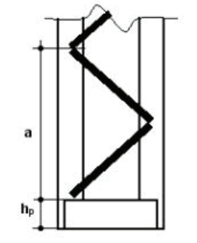

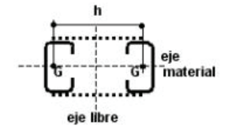

 |  |  | 160x60x20x2.50

Pu | 67.54 kN
Mu | 0

L | 600
Lx | 600 |  | kx | 0.7 |  | kx Lx | 420
Ly | 600 |  | ky | 0.7 |  | ky Ly | 420
α | 1

DATOS

H | 16.00 cm | t=R | 0.25 cm |  | Fy | 235 MPa
B | 6.00 cm | Peso | 0.0599 kN/m |  | E | 200000 MPa
D | 2.00 cm | Ag | 7.55 cm2 |  | G | 77200 MPa
 |  |  |  |  | µ | 0.30

Ix | 305.22 cm4 | rx | 6.38 cm
Iy | 38.69 cm4 | ry | 2.27 cm
Sx | 38.15 cm3 | xg | 1.89 cm
Sy | 9.41 cm3

h = H - 2(t + R) |  | 15.00 cm |  | ha = H - t | 15.75 cm
b = B - 2(t + R) |  | 5.00 cm |  | ba = B - t | 5.75 cm
d = D - (t + R) |  | 1.50 cm |  | da = D - t/2 | 1.88 cm
 |  |  |  | xa = xg +t/2 | 2.01 cm
 |  |  |  | r= R+t/2 | 0.38 cm

CALCULO DE PARAMETROS GEOMETRICOS DE LA SECCION COMPUESTA
 |  |  |  |  |  |  |  | SEPARACION ENTRE CG MINIMA POR ESBLETEZ
 |  |  | Ag | 15.10 cm2 |  |  |  | n° campos | a | λ1
 |  |  | Ix | 610.44 cm4 |  |  |  | 10 | 60 | 26
 |  |  | rx | 12.76 cm
 |  |  | h | 60.00 cm |  |  |  |  |  | 13.1
 |  |  | Iy | 12824.69 cm4
 |  |  | ry | 29.14 cm

CALCULO DE PARAMETROS GEOMETRICOS DE LA SECCION COMPUESTA |  |  |  |  |  |  |  |  |  |  | λ1
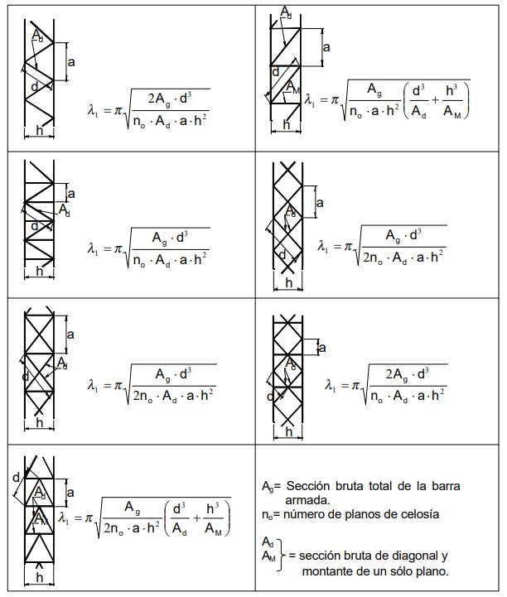
λ1 | 0.48 |  |  |  |  |  |  |  | d
λ0 | 14.41 |  |  |  |  |  |  |  | 84.9
λm | 14.42 |  |  |  |  |  |  |  | 60

Pcm | 14334.29 kN
e0 | 0.84 cm |  |  |  |  |  |  |  |  |  | 0.48

Ms | 110.00
Pu1 | 229.43

